상품제안서
물고기 시장가방 | 상품코드: F08900

 |  |  |  |  |  |  | 02-412-0044 | www.easy1.co.kr
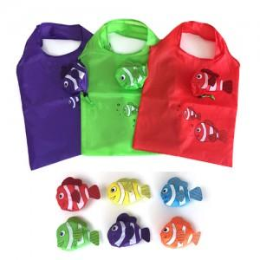

【상세/제작정보】 | * 물고기 모양으로 장바구니를 만들어서 출고를 원할 경우 추가 경비 발생

【인쇄/포장옵션】 | 실크 / OPP(비닐)

【공급단가】 | 수량 | 500~ | 1,000~ | 3,000~ | 5,000~ | 10,000~
*VAT별도 | 단가 | 970원 | 940원 | 910원 | 870원 | 840원

【상품 URL】 | http://www.easy1.co.kr/src/goods_detail.php?gdno=8900

